Demo_Trade_画像
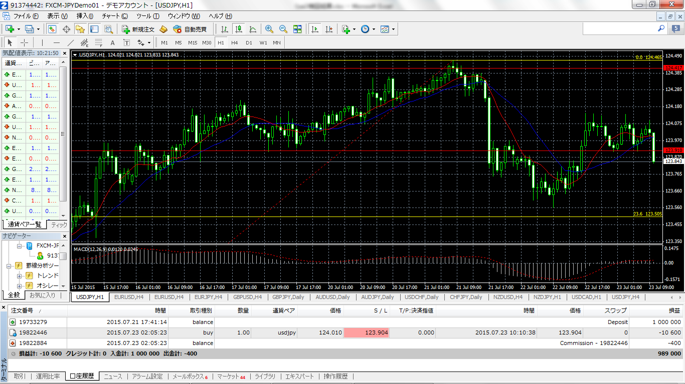

Entry price
H+1
Entry point

Initial LC
Exit

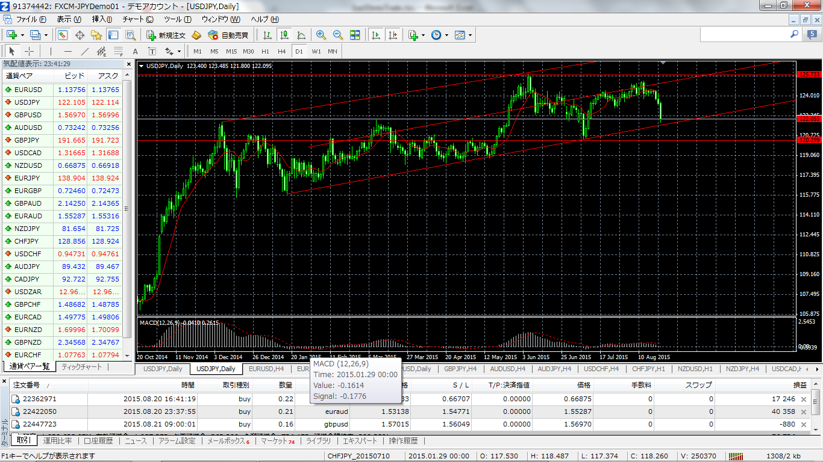
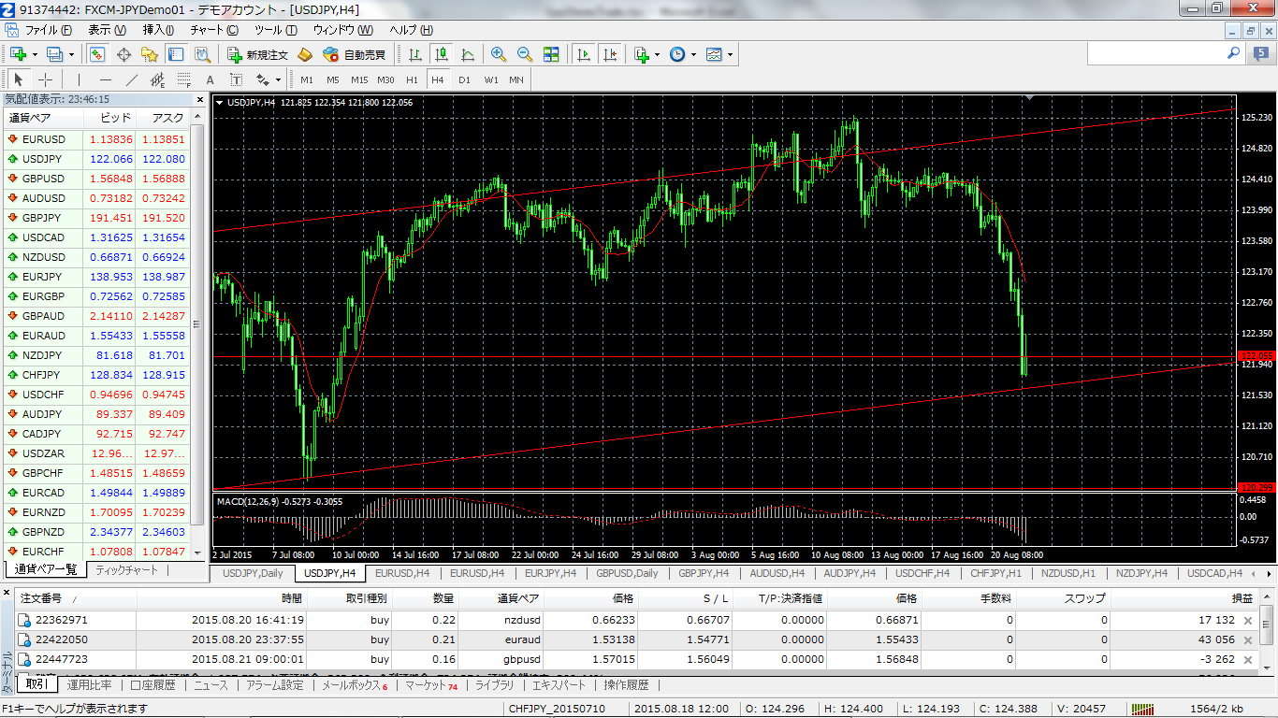
H4のchart
PB2本連続している。2本目のPBのL割れでentry。
8.20/17:17（GMT) 123.778 （SP考慮）
Target：UpChannel下辺付近。順行した場合は、Majorなsupport→122.055でLimitに設定するつもりでLCをTrailの予定。
entryの5本前のcandleがEBになっているが、これは見逃した。
TradeNumber : 35
JPYUSD SHORT
entry：15.8.20 17:17 ～ 15.8.22 0:35 （GMT)

Dayで見るとUpChannel内での値動き。
直近、MiddleLineからのChannel下辺付近までのdownを想定。

途中H4も見ながら主にH1 の節目（EB、Dow等を使って）LCをtrailしていき、8.21夜寝る前（JST)にLimitをTarget→122.055に設定。
寝ている間にTargetにtouchでexit
8.22/0:35（GMT) 122.054 +172.4pips
直近の下落幅のFIB利用（H4)で、Channel内の動きor再度のdownを見極めてTradeする。
downの場合は
Target：FIB-61.8->119.657 若しくは
Supp→120.299

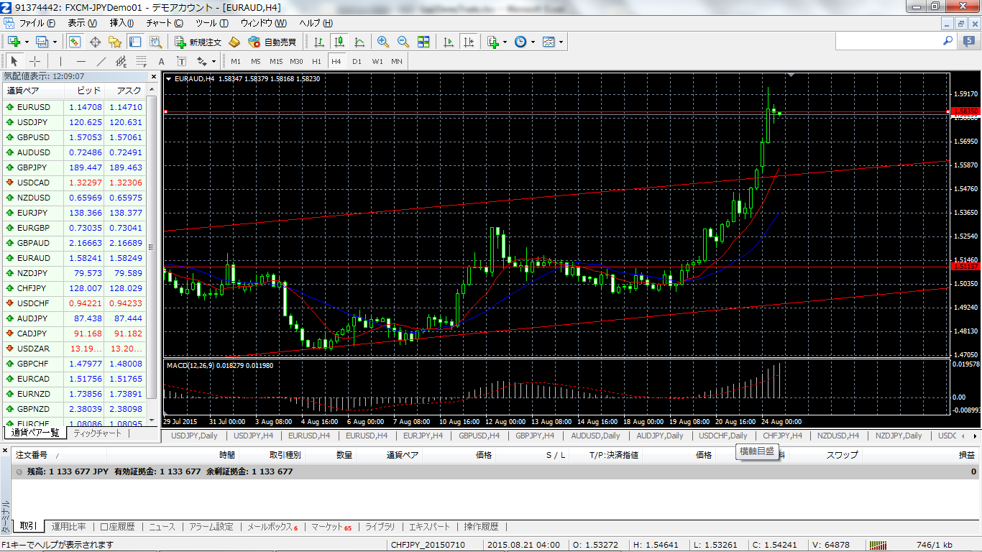

TradeNumber : 36
EURAUD LONG H4のchart
*15.8.20 20:00 candleでEB成立→次の足でentry
：1.53138
*15.8.8.24 11:42 wkでの直近Hである1.58300で指値
:1.58312 （LCのtrailに関してはH1も利用した）
*+517.4pips Trade31,32に続いて同通貨・同方向でWIn

